关系图
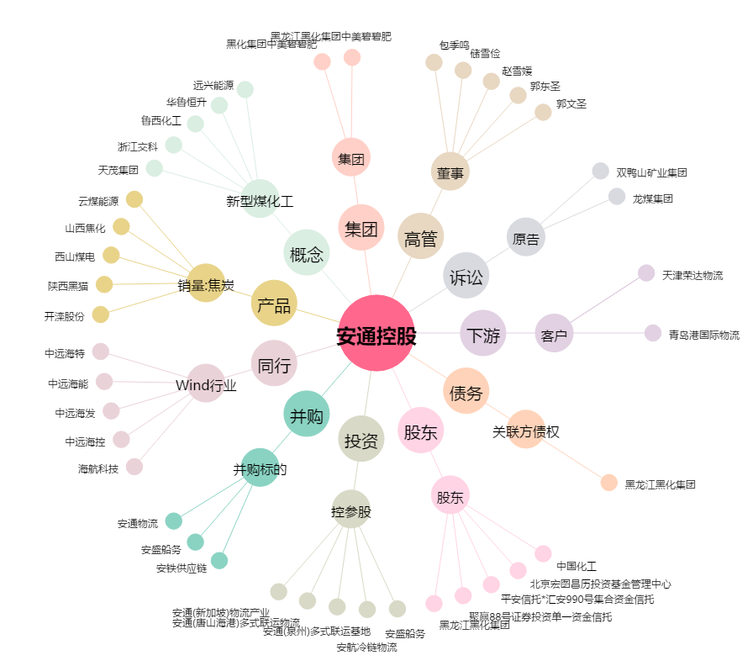
安通控股[600179.SH] - 关系概览图

